Sheet1
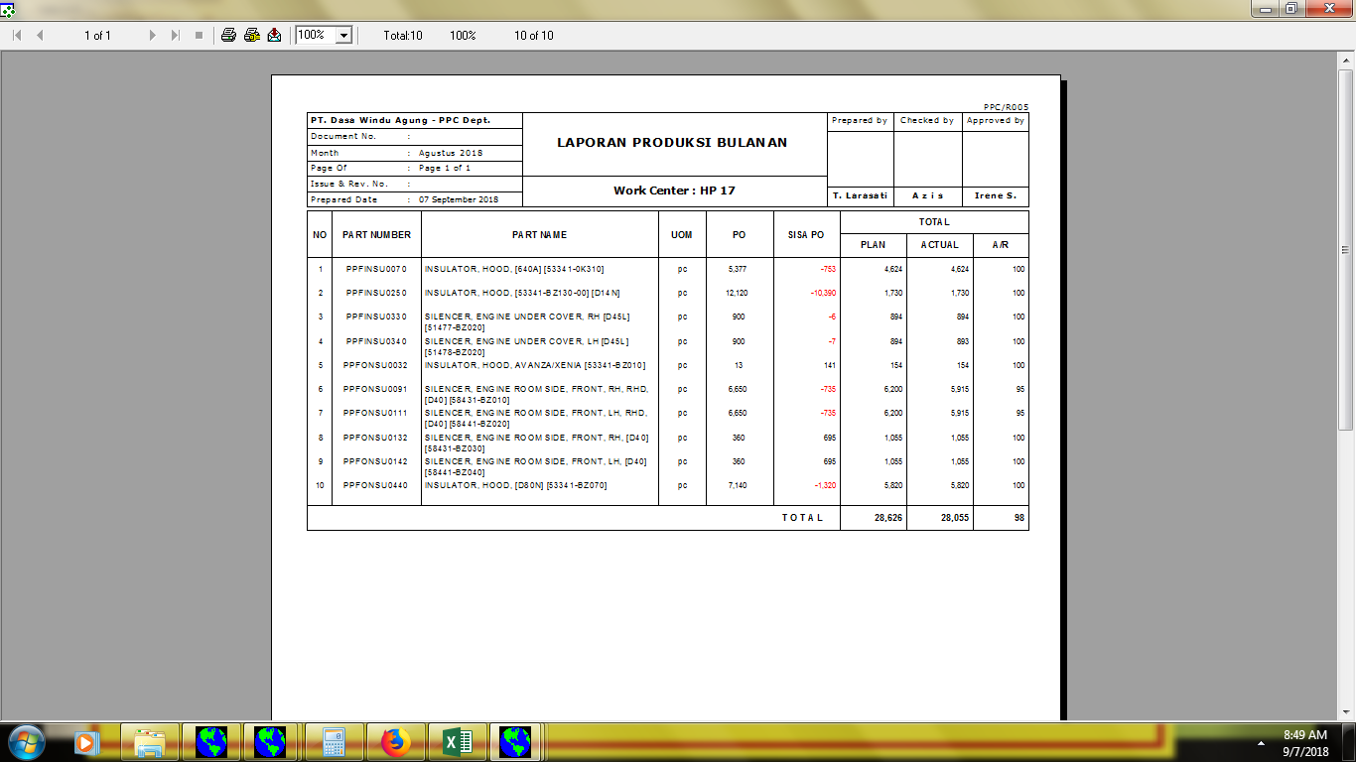
008//PPC/LPB/VIII/18

01.00

memakai huruf Z (AZIZ)

